상품제안서
송월타월 우산 2매 콤보세트 (호텔컬렉션 클래식40 + CM3단엠보체크) | 상품코드: S22773

 |  |  |  |  |  |  | 02-713-8555 | www.synergygift.co.kr
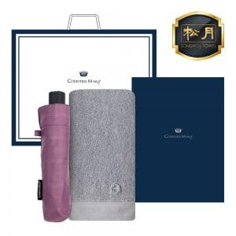

【상세/제작정보】 | <p>수건 나염인쇄 및 우산 손잡이 1도 인쇄포함&nbsp;</p>

【인쇄/포장옵션】 | 실크, 자수 / 케이스+쇼핑백

【공급단가】 | 수량 | 50~ | 100~ | 500~ | 1,000~ | 2,000~
*VAT별도 | 단가 | 15,200원 | 14,630원 | 14,070원 | 13,510원 | 13,170원

【상품 URL】 | https://www.synergygift.co.kr:443/src/goods_detail.php?gdno=22773

